Лист1
Размер 2,15 х 1,47 х 0,68 м
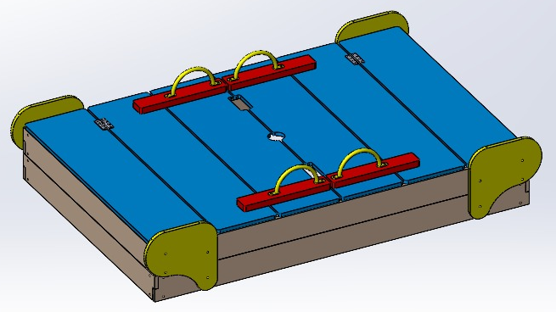 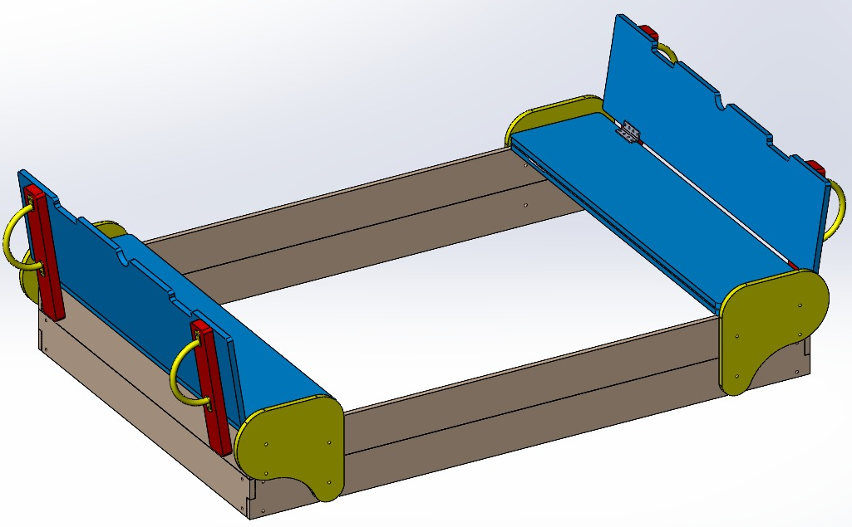
№ п/п | Артикул | Наименование | Кол-во | Изображение | цвет | Длина, м | Ширина, м | Высота, м | Объем, м3 | М8х40 | М6х70 | М8х60 | М8х80 | М8х65

1 | 0207МП | Закладная песочницы (ПСР-1.35) | 4 |  | Цвет, RAL 7047 | 0.05 | 0.05 | 0.6 | 0.002 | 24
2 | 0029МП | Ручка качалки на пружине | 4 |  | Цвет, RAL 1023 | 270 | 10 | 10 | 27000.000 |  | 8
3 | 0208МП | Петля мебельная | 8 | 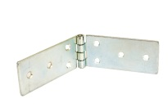 | оцинкованный | 10 | 8 | 60 | 4800
4 |  | Футорка мебельная мет D8 М6х13 48 | 48 |  | оцинкованный
ПАНЕЛИ
5 | 001847.П.15.0 | Подлокотник песочницы -1.35 411 x 402 x 15 | 2 | 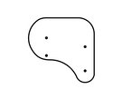 | Цвет, RAL 1023 | 115 | 30 | 2.1 | 7245.000 |  |  | 4 | 4
6 | 001847.П.15.1 | Подлокотник песочницы -1.35 411 x 402 x 15 | 2 |  | Цвет, RAL 1023 | 115 | 30 | 2.1 | 7245.000 |  |  | 4 | 4
7 | 001848.П.15.0 | Борт длинный песочницы -1.35 2140 x 150 x 15 | 4 |  | Цвет, RAL 1015 | 111 | 30 | 2.1 | 6993.000 |  |  |  |  | 12
8 | 001849.П.15.0 | Борт короткий песочницы -1.35 1430 x 150 x 15 | 4 |  | Цвет, RAL 1015 | 136 | 22 | 2.1 | 6283.200 |  |  |  |  | 12
9 | 001850.П.15.0 | Элемент крышки песочницы -1.35 1420 x 350 x 15 | 4 |  | Цвет, RAL 5012 | 99.5 | 22 | 2.1 | 4596.900 | 16 |  |  |  | 16
10 | 001850.П.15.1 | Спинка крышки песочницы -1.35 1420 x 350 x 15 | 2 |  | Цвет, RAL 5012 | 95 | 100 | 2.1 | 19950.000
11 | 0127ДБ | доска 35х90х500 | 4 |  | Цвет, RAL 3020 | 0.035 | 0.09 | 0.5 | 0.002
12 | 0232ДБ | доска 35х90х2020 | 4 |  | Цвет, RAL 3020 | 0.035 | 0.09 | 2.02 | 0.006
13 | 0233ДБ | доска 35х90х1300 | 4 |  | Цвет, RAL 3020 | 0.035 | 0.09 | 1.3 | 0.004
14 | 0003МП | Уголок крепежный 55х55х40 | 10 |  | Цвет, RAL 7047 | 6.2 | 6.2 | 4 | 153.76
ПЛАСТИК
15 | КЧМ6КС | Заглушка К4М6КС | 4 |  | Цвет, RAL черный | 2.7 | 2.7 | 1.6 | 11.664
16 | КЧМ8КС | Заглушка К4М8КС | 104 |  | Цвет, RAL черный | 2.7 | 2.7 | 1.6 | 11.664 | 40 | 8 | 8 | 8 | 40

 | эл. Крепежа. | размер | шт. |  |  |  |  |  |  | М8х40 | М6х70 | М8х60 | М8х80 | М8х65
 | Меб. Болт | М6х70 | 8 | шт.
 |  | М8х40 | 40 | шт.
 |  | М8х60 | 8 | шт.
 |  | М8х65 | 40 | шт.
 |  | М8х70 | 8 | шт.
 |  | М8х80 | 8 | шт.
 | шайба | М6 | 8 | шт.
 |  | М8 | 104 | шт.
 | Гайка самоконт. | М6 | 8 | шт.
 |  | М8 | 104 | шт.
 | Винт с потайной головкой | М6х16 | 48 | шт.
 | Футорка мебельная мет | D8 М6х13 | 48 | шт.
 | заглушка | КЧМ6КС | 8 | шт.
 |  | КЧМ8КС | 104 | шт.
 | Петля карточная | 45х200 Zn | 8 | шт.
 | Уголок | 90гр 55х55х40 | 10 | шт.

